Sheet1
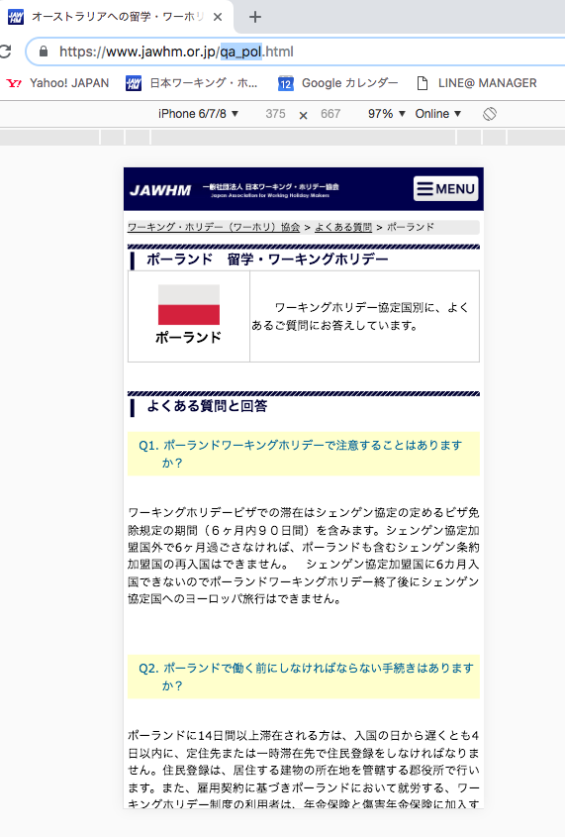

ポーランド
に変更してください Đổi thành nước balan

